1.イチバン嫌いなもの
概要

主人公に言い捨てて堂々と立ち去る縁を、複雑な顔(憎々しげではない)で遠くから複雑な顔で見送る主人公。
画面の主要部分は縁が占める。主人公は遠くに見えてれば良い。表情は見えない。
緩やかな向かい風が、[lr]
彼女の長い黒髪をゆっくりとなびかせていて――
はしっかりと表現すること。

場所： | 自宅前の通学路
 | 住宅街

与えたい印象： |  | かつて共に歩んでいた幼馴染に見捨てられ、置いていかれているような印象を与えたい。
 |  | ユーザにいま主人公がどん底にいる、というのを印象付ける。

構図イメージ
【拾った画像】
印象も含めて近い画像 |  |  |  | キャラクター配置とカメラ配置イメージはまんま左。
 |  |  |  | 右が縁で左が主人公。主人公の表情はギリギリ伺えないぐらい。

 |  |  |  | 【縁】
 |  |  |  |  | 右の絵だと体は右奥を向いているが、縁の場合はやや右前を向いていて欲しい。
 |  |  |  |  | 顔と目線はやや伏し目気味or閉じている。
 |  |  |  |  | 長い髪が風に流されている。流された髪が、やや顔前に掛かっている方が良い。

 |  |  |  | 【主人公】
 |  |  |  |  | 表情は分からなくてよいが、やや不愉快or呆然と見送っているイメージ。
 |  |  |  |  | 片隅に自転車がある。

 |  |  |  | 【背景・その他】
 |  |  |  |  | 住宅街の通学路。
 |  |  |  |  | 構図はイメージ図と同じ。カメラを水平にはしない方が良い気がする。
【Unityで作った画像1】
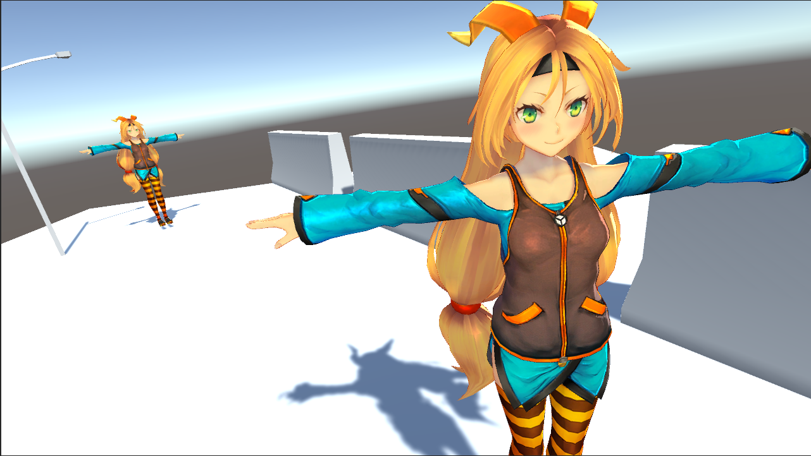
 |  |  |  | 【Unityで作った画像】
 |  |  |  |  | 構図としてはこちらのほうが近い様に思える。
 |  |  |  |  | 電灯やブロックなどは遠近感をわかりやすくするために置いてるだけ。
 |  |  |  |  | (※電灯やブロックを描いてほしいわけではないので注意)
 |  |  |  |  | 主人公はもっと遠くにいても良い。
 |  |  |  |  | 縁はもっと近づいて画面占有率が高くなっても良いかな、とも思う。

【Unityで作った画像2】
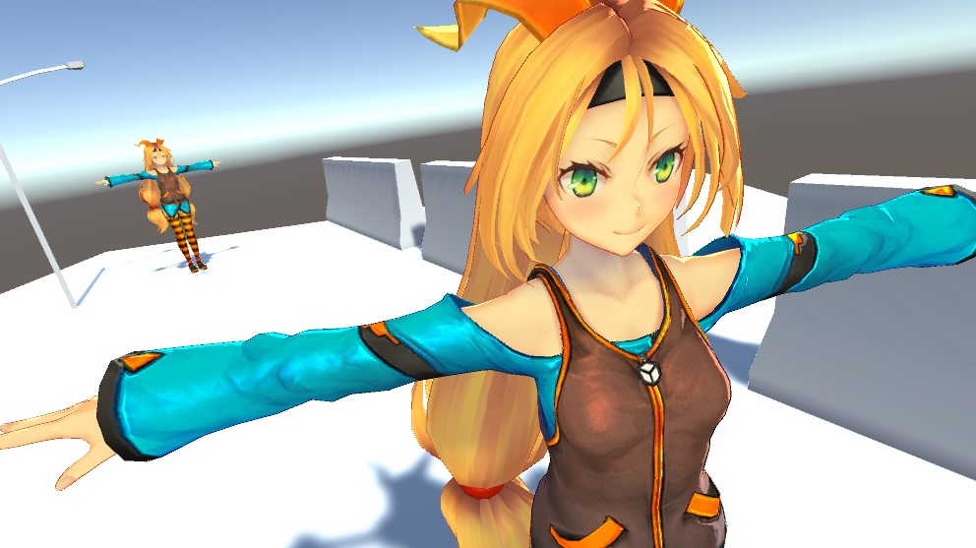

本文

「……じゃ」

一声つぶやいて、
彼女の横を通り抜けようとすると、

「待ちなさい」

やっぱり、その前に止められた。

「なんだ――」

「――あんたの親御さんがどう思うか気になった」

一言。

「……それだけよ」

叩きつけるように楔を打ち込んで、
彼女は去っていく。

「……っ」

舌打ちしても振り返りもしない。

【※スチル表示】

緩やかな向かい風が、
彼女の長い黒髪をゆっくりとなびかせていて――

旗立 縁 <はただて なじみ>。
１０年来になる。長い付き合いのお隣さん。

つまり、物心付いた時からの幼馴染。

「……クソ女が」

吐き捨てる。

【※メッセージレイヤ消す】 |  |  | [※一枚絵をボカすかも]

――その凛とした様こそが、
今では一番キライなものになっていたから。

2.おサボりは１限目まで
 | 概要

 | 保健室からの立ち去り際、ドアから顔を出してあっかんべーする成瀬。
 | どれだけドアを描かずに成瀬に画面を専有させるかがキモ。
 | だけど、ドアから除いていないと駄目。

 | 差分： | 1.ジト目で見てくる顔
 |  | 2.アッカンベーの顔

 | 場所： | 保健室
 |  | 出入り口のドア

 | 与えたい印象： |  | あざとさ、というか、少し弱音を出して甘えたような印象を与えたい。

 | 構図イメージ
 | 【拾った画像】
 | 構図そのものはこちらのイメージ |  |  | 【概要】
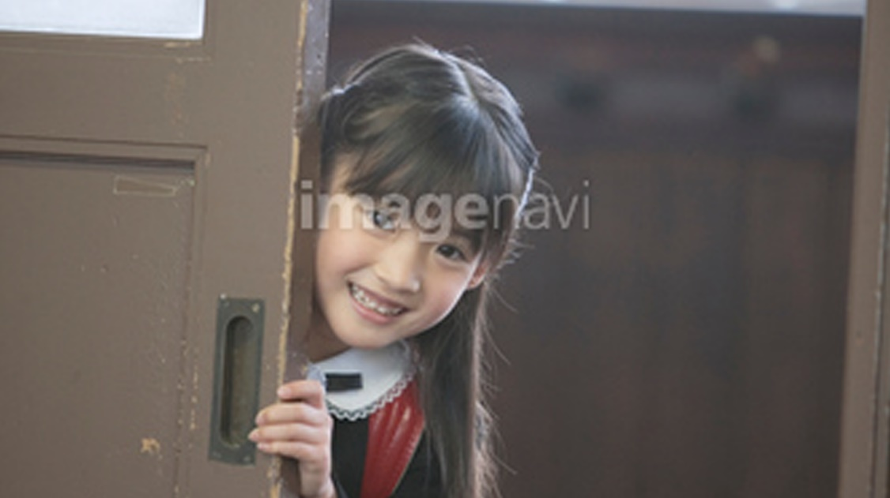
 |  |  |  | 構図そのものは上の画像に近いが、
 |  |  |  | キャラクターの躍動感というかダイナミックさみたいなものは下がイメージに近い。
 |  |  |  | 手の位置としては下の画像の方が良い。
 |  |  |  | Unityで作った画像が最も構図としては近いように思える。

 |  |  |  | カメラとしては成瀬の顔にフォーカスが掛かっていて、
 |  |  |  | 他はボカシているような感じが良いかもしれない。(出来上がったものよる

 |  |  |  | カメラはUnityで作成したもののようにやや回転させたほうがよいかも。

 |  |  |  | 【表情差分】
 |  |  |  | 1.ジトッと攻めるような目
 | コチラくらいのダイナミックさが欲しい |  |  | 2.子どものようなあっかんべーの表情
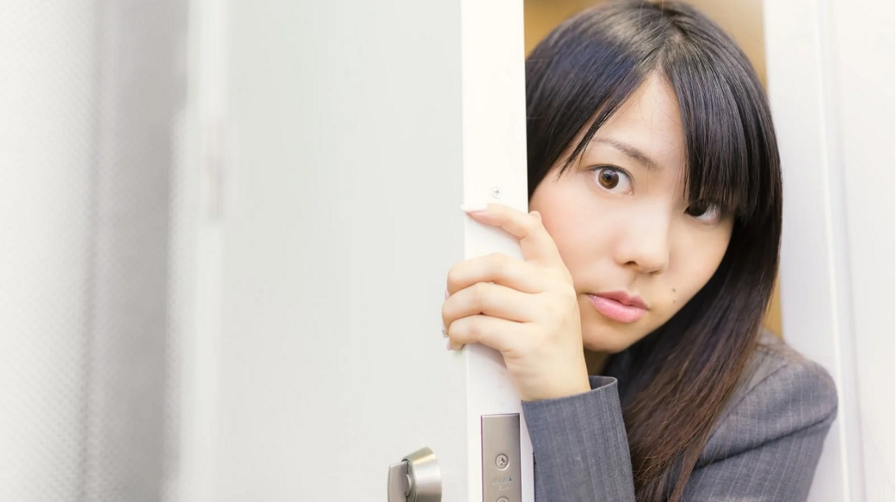
 |  |  |  | 【手の位置】
 |  |  |  | ドアに手を当てて、がっつり体重乗せてる感じ。

 |  |  |  | 【背景・その他】
 |  |  |  | 成瀬の後ろは廊下、左にあるのはドア

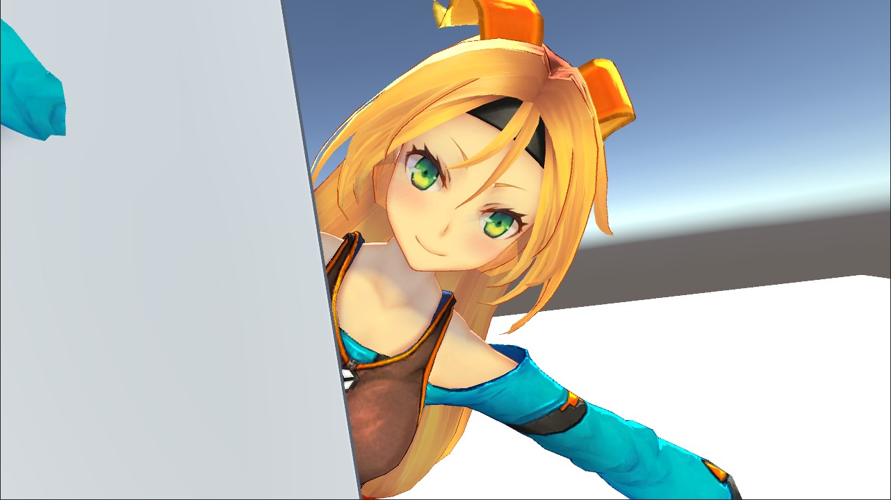
 | 【Unityで作った画像】

 | 相談

 | 本文を読んだ感じ、一枚絵の選択肢は３つあるように思える。

 | 1 |  | 成瀬ひっこぬくシーン。
 |  |  | 引っこ抜かれたマンドラゴラみたいな感じ？
 |  |  | ギャップが有る感じでいいかも

 | 2 |  | 「この学校の、女王になる女ですわ！」のシーン
 |  |  | イチバン成瀬っぽいけど、先輩とかぶるし、成瀬の魅力はたぶんそこじゃない気がする

これ！ | 3 |  | 立ち去り際に振り返って、
 |  |  | 「そんな顔で見るのやめて下さる？ これは、地毛ですわ」
 |  |  | と言うシーン。
 |  |  | しめかけのドアから半分体を出して、あっかんべーするイメージ。
 |  |  | あざとくていいかも

 | 本文

 | まともなのかと一瞬思ったけど、
 | やっぱ頭おかしいだろこの女。

 | 「女王、女王ですわ……女王には、色々と責務がありますの」

 | 「迷える子羊を導くのも。その一つ」

 | 「……」

 | はぁ？

 | 「３のE……何かあったら、お尋ねなさい」

 | そう言って、颯爽と背を向けて。

 | 「……あの」

 | この人……。

 | 「あ、それと」

 | 「へ？」

 | 「そんな顔で見るのやめて下さる？ これは、地毛ですわ」

 | そのまま、『おサボリは１限までがこの学校の伝統ですわよ』
 | と立ち去って行く。

 | 「……」

 | 「……何が地毛だよ。めっちゃブリーチ色じゃん」

 | ……どうも、俺は心配されたらしい。

 | ――ボーン、ボーンボーン。

 | 鐘の音を釈然と聞き流しながら。

 | 「……さて」

 | ――ボスッ。

 | 俺は、『素敵な』先輩の忠告を無視する算段を立てるのであった。

3.顔面おろしはロリの味
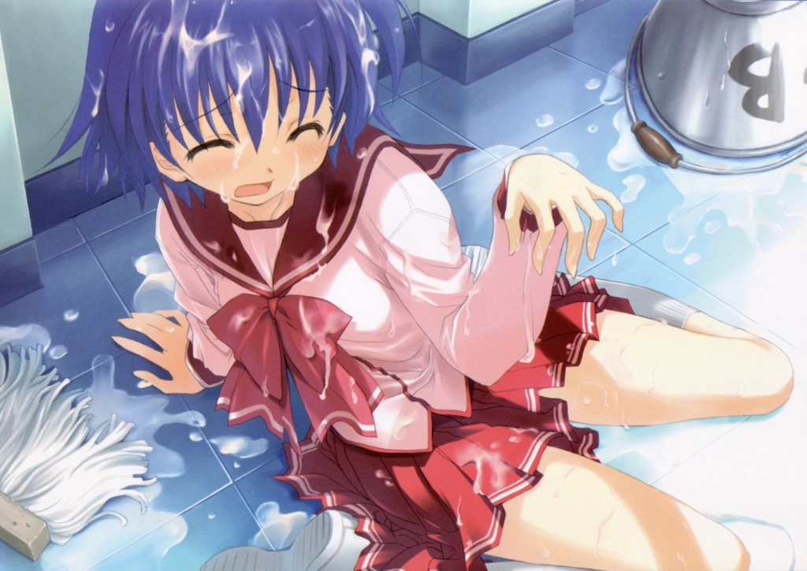

6.夢見る壇上
